Prva Strana
VAZDUHOPLOVNI SAVEZ SRBIJE
KOMISIJA ZA RAKETNO MODELARSTVO

 | 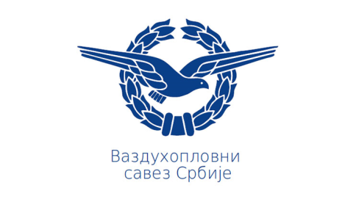

DRŽAVNO PRVENSTVO U RAKETNOM MODELARSTVU

FINALNI REZULTATI

30 Oktobar 2021
Veliki Radinci - Sr. Mitrovica, Serbia

